关系图
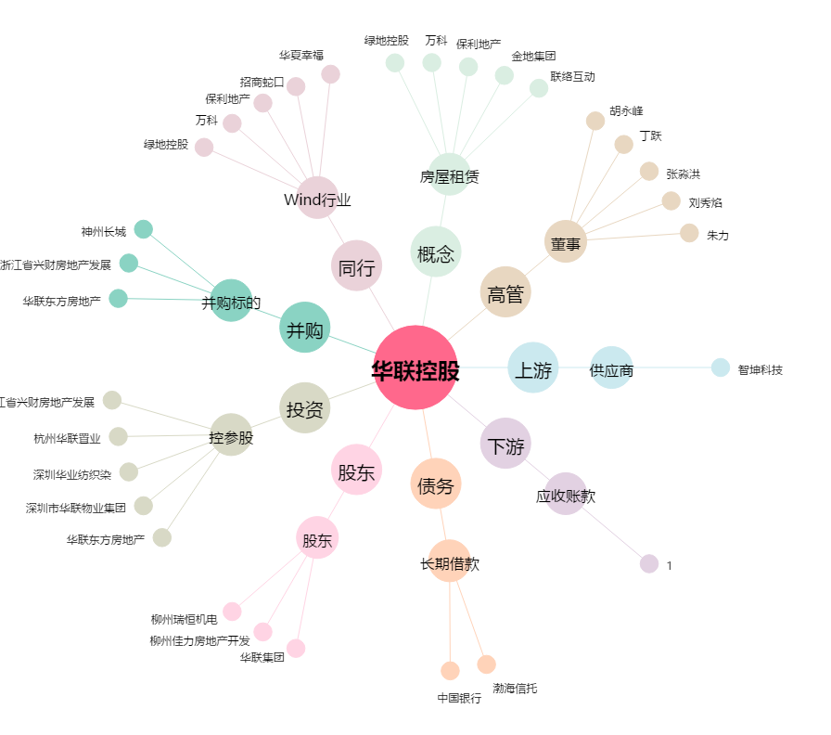
华联控股[000036.SZ] - 关系概览图

